手続きの流れフロー図
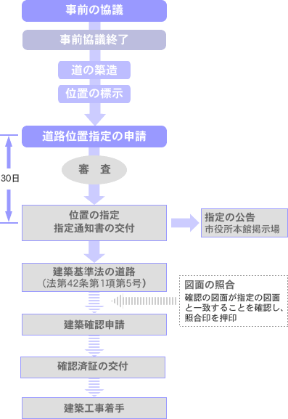
新設時 | ・位置指定道路を新たに設置するとき。
 | ・既存の位置指定道路を延長するとき。

